Sheet1
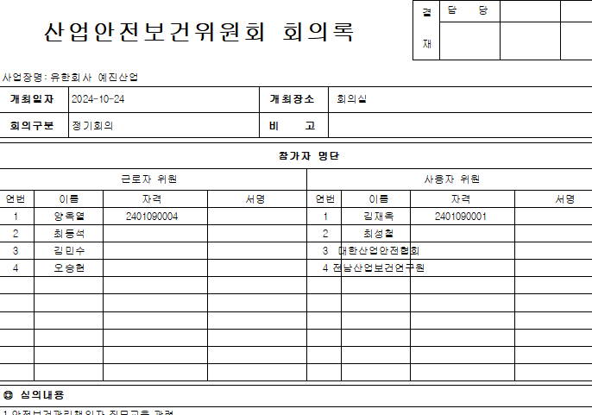

개최일자가 시행일이 아니라 출력일로 나오고 있어요.
실시한날로 수정해 주세요.

